Datering
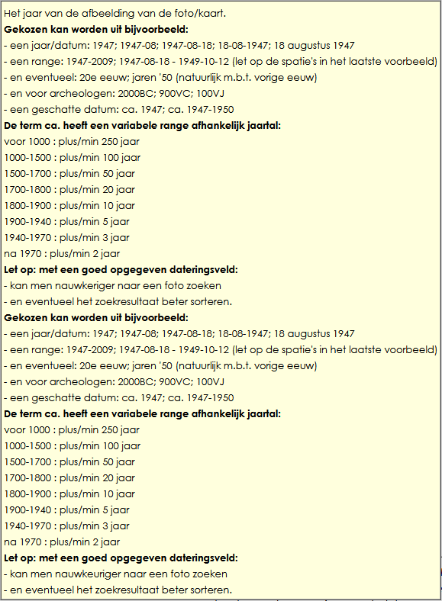
Datering: mogelijke schrijfwijzen | Maak gezamenlijke afspraken over de schrijfwijze. Bijv. | september 2022 in plaats van 09-2022
 |  | 0-9-2022 in plaats van 2022-09-03

Voorbeelden
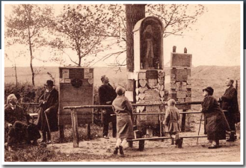
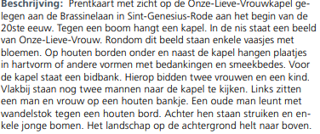
Fotonummer | Rubriek | Subrubriek | Titel | Omschrijving | Fotograaf | Datering | Aanvullende images | Plaats | Buurtschap/wijk | Adres (of locatie) | Locatie afbeelding | Archiefnr foto | Archieflocatie | Interne opm. | Categorie | Plaatsing op internet | Collectie | Bron origineel | Kopie van oorspronkelijke omschrijving (veld 06) mét namenlijsten indien aanwezig
240940 | Kastelen_Havezaten | Kasteel Rechteren | Kasteel Rechteren bij zonsopgang | De zon glinstert in de slotgracht. De rodondendrons staan in volle bloei. |  | ca. 1935 | nl-dshkd_240941.jpg | Dalfsen | Rechteren | Rechterensedijk 3 | nl-dshkd_240940.jpg | 378 | kast 86; prentbriefkaart |  | Prentbriefkaart: orig, z/w | 0 |  | Hein Tielbeke | Luchtopname Kasteel Rechteren Dalfsen
110013 | Gebouwen | Station | Renovatie station | Renovatie ruimte voor het station. Parkeerplaatsen, andere aanrij weg. |  | 2006-02-16 |  | Dalfsen |  | Stationsweg | nl-dshkd_110013.jpg | 15887 | 45_station |  |  | 1 |  | J.W. Brinkman
109961 | Dorpsgezicht | Dalfsen | Zusterhuis en R.K. Kerk | Zusterhuis met daarvoor een paard met wagen en iemand op de bok. Iets meer naar achter is de R.K. Kerk te zien. |  | 1910 - 1920 |  | Dalfsen |  | Oosterstraat | nl-dshkd_109961.jpg | 1894 | 43_Rosengaerde Speurtocht | Mag niet openbaar. Dit is een ansichtkaart en mag alleen in het Historisch Centrum bekeken worden. | Foto: sepia | 3 |  | J.W. Brinkman

Voorbeeld hoe het bij een officiele instantie vastgelegd wordt. Let vooral op de beschrijving. Voor blinden en slechtzienden is dat ook heel prettig als er een voorleesfunctie gebruikt wordt.

